start (1)
HDV

(2)
HOTEL DE VILLE

co pro

vil la
confise

fron fron
lotus
c
inno
hagg

p
p

ALCA
albert

deal
sanctuaires

cap
SM
phare

habitat
aix

ato

try
HDV

SPACE
robots
x7
festiv
160 | 8 | sanctus
44800 | 16 | copropriétés
44960 |  | population

19240 | 13 | GAZ
17360 | 7 | ROBOTS
5580 | 2 | bionics
1530 | 0 | acier
HOTEL DE VILLE
1250 | 3 | march
bionic x2
44960 |  | pop nécessaire
copro
x16
castel
il faut |  | 62944
satisf |  | 55360

ALCA
cap
aix

gaz x13

ato
albert

acier

SM
studio

atef
chars
attractions
p
Z

p
bionics
bionics
bionics
bionics
attractions
10x10
1 | 0 | 8 | 52490 | 29 | waterfront
 |  |  | 0 | 0
OBS
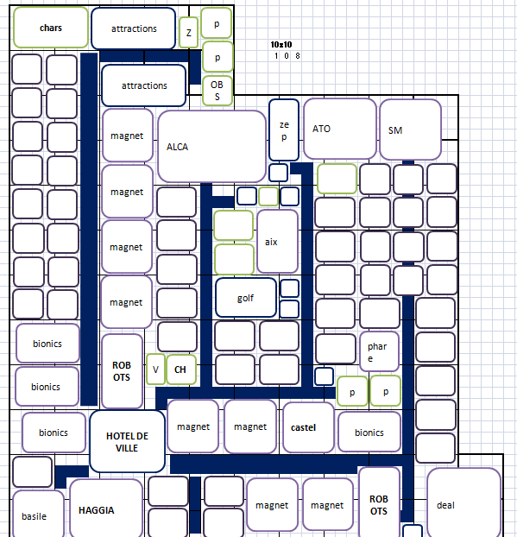
 |  |  | 52490 |  | population

zep
ATO
HAGGIA
magnet
magnet
magnet
magnet
ALCA
 |  |  | 25110 | 9 | BIONICS
 |  |  | 17440 | 8 | MAGNET
 |  |  | 4360 | 2 | ROBOTS
 |  |  | 5200 | 2 | casernes
 |  |  | 600 | 3 | march
 |  |  | 52710 |  | pop nécessaire

 |  |  | il faut |  | 73486
 |  |  | satisf |  | 74870

aix

bionics
bionics
bionics
bionics

golf

ROBOTS
phare
V
CH
 |  |  |  |  |  | 3.070.809
 |  |  |  |  |  | 3.095.541

p
p

magnet
magnet
castel
chars
HOTEL DE VILLE
bionics

ROBOTS
deal
SM
ZOO
ZOO
magnet
magnet
basile

 |  |  |  |  |  |  | pav
 |  |  |  |  |  |  | 6910
 |  |  |  |  |  |  | 1150

 |  |  |  |  |  |  | art nouv
 |  |  |  |  |  |  | 3640 x2 ou 3 ?
 |  |  |  |  |  |  | 917

lady
adn
ordi

filtres
filtres
HOTEL DE VILLE
semis
semis
semis
semis
filtres
festiv
 | 4p 2b 2g
 | 3char 1hel
 | 3chars 1comm
 | 6 serres
 | 6 lofts |  |  |  |  | 11 frappe
filtres
 | 4festv |  |  |  |  | 6 villa
filtres
 | 1poisson
filtres
filtres
filtres
semis
semis
semis
semis

ordi
hagg
ato
studio
albert

studio
SM
dresde
pas touché
 |  | 10 2.2
 |  | 4 3.3
 |  | 6 villas
phare
 |  | 2 v
 |  | 4 frappe

pas touché
aix
fron fron
 |  |  | 36
 |  |  | 8 | 12 | 40

 |  |  | 16 | 16 | 8

ALCA
inno
stbas
castel
 | 1 copro
 | 2 frappe
 | 2 misssile
 | 2 misssile
 | 2 misssile
cap
 | 1 rob 1 plast
phare
 | 2 misssile
 | 1 post
 | 1 casino
 | 1 conf
4+1 | 3.3
16 | villas
7 | festival

29 voyoux

jérhum
 |  |  |  |  |  |  | capi = 56 ?
anti
HDV
char
28000 |  |  |  |  |  |  |  | http://prntscr.com/5djcs5

anti
casino
30770 | 17 | maisons population
 |  |  | 12 rois
 |  |  | 10 panth
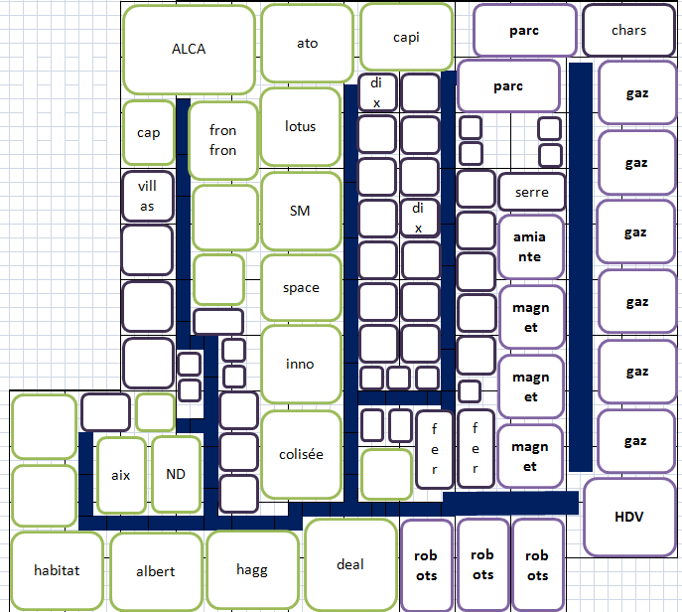
0 | 0 | chars | 10 puits
0 | 0 | rapides
0 | 0 | commandos |  |  |  | casernes 4x2 |  |  | 9 copros
SM
gaz
gaz
gaz
 |  |  |  |  |  | deux 4.3
6540 | 3 | atelier MAGNET | fer |  |  | 5 puits
8700 | 6 | atelier GAZ | amiante
7440 | 3 | atelier ROBOTS | essence
4800 | 2 | progr
aix
0 | 0 | décharges
musée
27480 |  | pop nécessaire

tireurs
 |  |  |  |  | 12 copro
il faut |  | 43078
satisf |  | 43321

inno

gaz
gaz
gaz
fra ppe
gou
porce
ts
pui
19

p
ato
porce

porce
ALCA
hagg

conscrit
 |  |  |  | 22 cases

kty
PLATS
explo
explo
explo
explo
amia OU affair
amiante
commercial
festiv
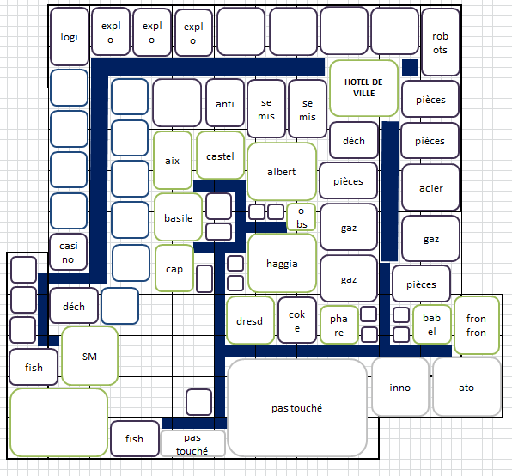

 |  |  |  |  |  |  |  |  | Gaz, plastique, robot
 |  |  |  |  |  |  |  |  | Ressources renouvelables, acier, semi conducteur
 |  |  |  |  |  |  |  |  | Emballage, arôme, plat cuisiné
HOTEL DE VILLE
 |  |  |  |  |  |  |  |  | Amiante, pièce détachée, explosif
 |  |  |  |  |  |  |  |  | Caoutchouc, coke, engrais
robots
casino
semis
semis
EMBAS
 |  |  |  |  |  |  |  |  | Papier, porcelaine, fil
 |  |  |  |  | 22maisons |  |  | 29260
 |  |  |  |  | 3march |  |  | 1524
 |  |  |  |  | 1casernes |  |  | 2800
cap
pièces
AROME
 |  |  |  |  | 15ateliers |  |  | 22950
 |  |  |  |  | 2baleine:2040 |  |  | 29714 |  |  | Papier, porcelaine, fil | Papier, porcelaine, fil
albert
AROME / pièce
AROME
 |  |  |  |  |  |  | il faut | 51800
 |  |  |  |  |  |  | satisf | 53800

basile
obs
AROME / pièce
acier
gaz
 |  |  |  | 85chemin=3400satisf
 | 38110 |  | 33 m | autoroute=420
 | 33660 |  | 18 ateliers |  |  |  |  | 2800 |  | 60 balsate contre 120 brique
 |  |  | 1 caserne |  |  |  |  |  |  | 40laiton contre 80 corde
castel
haggia
 | 2560 |  | 2 indus |  |  |  |  | 1900 |  | 40soie contre 80 sel
gaz
gaz
 | 600 |  | 3 march |  |  |  |  |  |  | 50 poudre a talqué contre 100 herbe séché
 | 36820 |  |  |  |  |  |  | 2400 |  | 50 poudre a canon contre 100 verre

 |  |  |  |  |  |  |  | 2600
déch
anti
porce
dresd
coke
aix
 |  |  | 2842 |  | 26 |  |  | 2100
EMBAS

fron fron
caoutchouc
babel
 | 35810 |  | 31 m
 | 35190 |  | 23 post
 |  |  |  |  |  | 11 tours
SM
phare
pas touché
inno
ato
 |  |  | 3 modernes
 | 600
 | 35790
ALCA

fish
caoutchouc
pas touché
Z

fish
logi
fish
logi plat 600
moins deux fish 1300
deux caoutch 2040
deux modernes 2700
deux pièces --> aromes 320
déch --> embas 900
en tout 5200

 |  | 32 m
 |  | 18 ateliers
 |  | 1 caserne

dyonisos
 |  |  |  |  | capi = 56 ?
HDV
 |  |  |  |  |  | http://prntscr.com/5djcs5

antiair
antiair
logist
logist
hélic

hélic
v
dresd
 |  |  |  | casernes 4x2 |  |  | 9 copros
 |  |  |  | deux 4.3
 |  |  |  | 5 puits
phare
castel
hagg
hélic
capitole
ts
pui

aix
ALCA

v
Z

st basile
poissons

 |  |  | !
SM
poissons
oasis
oasis
plastic
2
ou 36

colisée
deal
albert
 | 6
 | ou 92

 |  | 3
 |  | ou 47

stevy
fer
SM
explos
explos
explos
gaz
dresd
ato

déch
char
HDV
inno
casi
explos
gaz
char
aix
maison
maison
Z

casi
serre
cim
for
ce
frap
for
ce
frap
zep
zep
for
ce
gaz
gaz
phare

festi
 |  | 48850 |  | 16 maisons
 |  | 4800 |  | 4 explos
 |  | 32400 |  | 15 casernes
for
ce
frap
 |  | 10680 |  | 6gaz 1plast'
basile
 |  | 900 |  | 3 serres
 |  | 48780 |  | total
 | stevy
gaz
gaz
festi
haggia
castel

shopping
frap

deal
fron fron
albert
cap
char
parc

36960 |  |  | 32 m
32130 |  |  | 18 ateliers
 |  |  | 1 caserne
4080
600
36810

quad
ALCA
dresde
SM

parach
text
text

text
text
chimique
parc
parach
béton

Z

HOTEL DE VILLE
studio

aromes
avion
phare

aromes
drive in
caserne
caserne
castel

garage
deal
fron fron
aix

essence

juju
ZZ

stbasile
éditon
albert
fronfron
haggia
dresde

conscrit

SM
amiante
épic
conscrit
essence

chars
garage
garage
garage
chars
essence
amiante
cha
17392 | 15084
17112 | 21117.6

15140
CAST
garage
phare
obs
amiante
HOTEL DE VILLE

essence
ALCA
AIX
arti
centrale
essence

riche
vil la
confise
8 missiles 4 plastiq 8 ordis 5 bionics 1 copro
15 voyoux 50 sanctus

ato
aix
vil la
vil la
vil la
co pro
p
 |  |  |  | total 116 extensions

p
 |  |  |  | moi 104
 |  | 34.000
 |  | 32.000 |  | richelieu 116

an ti
 |  |  |  | reflux 116
HOTEL DE VILLE

 | 1 | ressources | 20
 | 7 | mm petite | 10
 | 8 | mmm grande
 | 7 | pf
 | 3 | plan
 | 5 | médailles

 | 61
SM
c

cap

c
c
fron fron
ALCA

hagg
deal

lotus
inno

phare

20 sanctuaires
albert

habitat
10

dallas
basile
fron fron
ALCA

plastic
anti
anti
chars
plastic
cap

HOTEL DE VILLE
co pro
c
anti
cen ter
bionics

p
vil la
p
co pro
cen ter
cen ter
cen ter
confis
cime
plastic

inno
phare
sanctuaires
dresde

ato
festiv
12
SM
confise
castel

festiv

hagg
aix
albert
serre
serre

musée
bionics

chars
bionics

w.
fron fron
hagg
filtres
fer
semi
zoo
zoo
auto
Z

SM
HOTEL DE VILLE
chars
castel
filtres
fer

déch
déch
déch
V
luxe
déch
lotus
c
auto
inno

t
déch
p
p

phare
déch
albert

hélico
deal
sanctuaires
drive in

luxe
co pro
rennes
t
drive-in
V
habitat
amiante
chars
ato
cimet
ALCA
aix
cap
attractions
drive-in

jess
HOTEL DE VILLE
c
satisf
satisf
satisf
satisf
satisf
satisf
satisf
satisf
conserve
béton
c
c
c
c
t
t
c
c
t
t
t
t
conserve
béton

c
c
c
c
c
c
logi
logi
logi
logi

aix
inno
hagg

c
p
castel
babel
ato

sanctuaires
cap

phare

ALCA
confise
habitat

jess (2)
conserve
c
c
c
c
c
béton
satisf
logi

HOTEL DE VILLE

t
t
t
t
t
c
c
satisf

béton
c
c

phare
castel
logi
satisf
satisf

babel

c
c
c
p
cap

satisf
satisf
sanctuaires

c
inno
habitat
logi
confise
satisf
logi

ALCA
aix
ato
hagg
conserve
satisf
satisf

